설계변경
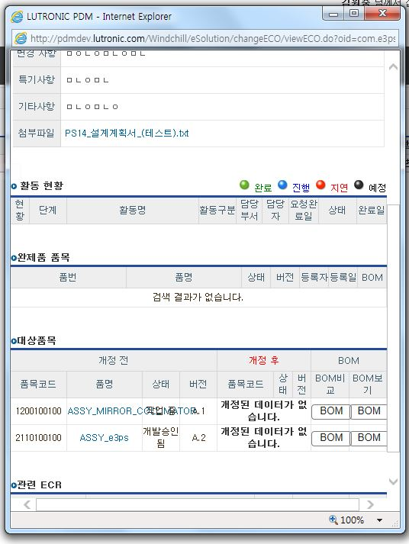
 |  |  | 1.추가 2.버그 3.수정 4.문의 |  | A.상 B.중 C.하 D.삭제 N.보류 |  |  | A.상 B.중 C.하 D.삭제 E.교육 | 0 | 0 | 0 | 0
사항
ID | 모듈 | 서브메뉴 | 타입 | 내용 | 중요도* | 요청자 | 등록일 | 진행상태 | 처리일 | 담당자 | 조치내용

